Sheet1
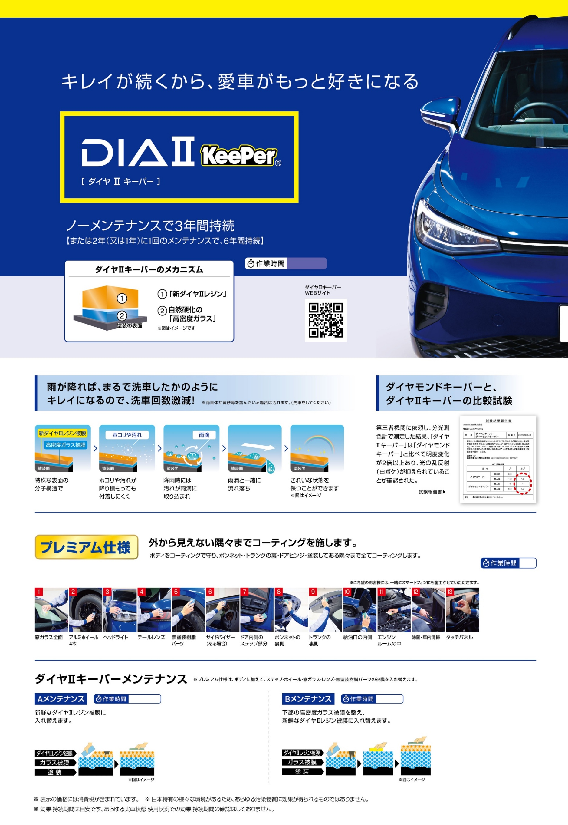

3〜8時間

¥68,310
¥74,250
¥80,300
¥84,920
¥92,180
¥114,730
SS
S
M
L
LL
XL
※洗車料金含む

1日
プレミアム仕様において、窓ガラスは適時メンテナンス込みで1年耐久、ホイール・ライトレンズ・無塗装樹脂パーツ・サイドバイザー・エンジンルームは1年耐久、タッチパネルは2年耐久です。
¥109,450
¥121,550
¥133,760
¥139,920
¥154,330
¥192,830
SS
S
M
L
LL
XL
※洗車料金含む

1時間半〜
ダイヤⅡキーパー
Aメンテナンス
¥21,120
¥23,540
¥24,970
¥26,290
¥30,470
¥36,410
SS
S
M
L
LL
XL
※洗車料金含む
¥40,370
¥42,790
¥44,000
¥47,520
¥52,250
¥58,190
SS
S
M
L
LL
XL
ダイヤⅡキーパー
Aメンテナンス
2時間〜
ダイヤⅡキーパー
Bメンテナンス
¥26,730
¥29,150
¥30,580
¥31,900
¥36,190
¥42,130
SS
S
M
L
LL
XL
※洗車料金含む
¥46,310
¥47,520
¥49,940
¥53,460
¥58,190
¥64,130
SS
S
M
L
LL
XL
ダイヤⅡキーパー
Bメンテナンス

